Sheet1
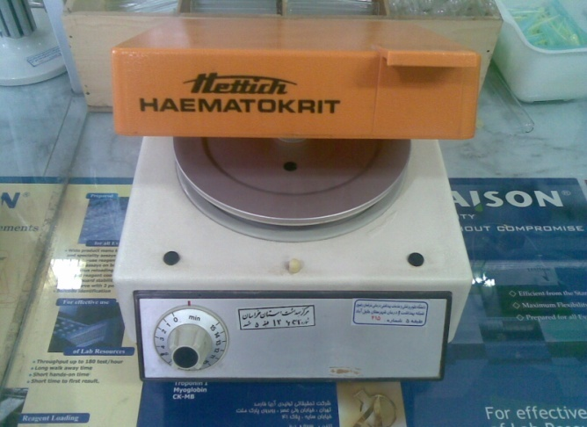
دانشگاه علوم پزشکی مشهد
شبکه بهداشت و درمان شهرستان خلیل اباد
آزمایشگاه مرکز بهداشت
 شناسنامه تجهیزات
1 | نوع دستگاه | سانتریفوژ میکرو هماتوکریت
2 | کارخانه | تجهیزات پزشکی بهداد
3 | مدل | 13000
4 | کشور سازنده | ایران
5 | شماره سریال | 36147
6 | محل اسقرار | آزمایشگاه مرکز بهداشت خلیل آباد
7 | کاربران ویژه | همکار بخش هماتولوژی
9 | تاریخ رسید به آزمایشگاه | 1383
10 | تاریخ راه اندازی در بخش | 1383
11 | شرایط دستگاه موقع تحویل | سالم
12 | ویژگی خاص | ندارد
13 | تجهیزات مرتبط | ندارد
14 | منبع تغذیه | 220 V - 0.6 Amper - 100 Wat
15 | شرکت پشتیبان | شرکت سناباد پژوه
16 | آدرس شرکت پشتیبان | مشهد- پشت مرکز بهداشت
17 | تلفن تماس شرکت پشتیبان | 8413923 - 8460953 - 8436327
18 | مشخصات فرد راه اندازی کننده | طلعت شوکتی
19 | مشخصات فرد تحویل گیرنده | طلعت شوکتی
20 | نحوه آموزش دستگاه | شفاهی
21 | مشخصات محلول ها و مواد مصرفی | ندارد
22 | شماره پلاک دستگاه | 415 - طبقه 5
23 | تکمیل کننده فرم | یاسر یوسف پور
24 | تاریخ تکمیل فرم | 1388/09/20

